旅費計算書（記入例)
■出張が決まったら、専任教員の方は、Formsで出張の申請を行ってください。
専任教員以外の方の出張の流れは従来通りです。
■出発地と帰着地は、所属と自宅のいずれかを選んでください。
■支出する研究費名をプルダウンより選んでください。
 |  |  |  |  |  |  |  |  |  |  |  |  |  |  | 人事の出張命令簿 決裁確認欄 |  | 執行所管 確認印
【専任教員】人事への出張申請はこちら⇒ |  |  |  |  |  | https://forms.office.com/r/9UnE2Cvwt9
 |  |  |  |  | 国内出張 |  |  |  |  |  |  |  |  |  |  |  |  | 自宅発 | 自宅着 | 金沢八景 | 基礎研究費
所属 |  | 国際総合科学群 |  |  |  | 職名 |  | 教授 |  |  | 氏名 |  | 横浜 太郎 |  |  |  |  | 所属発 | 所属着 | 鶴見 | 奨学寄附金
出張期間 |  | 2025.4.4 |  |  |  | ～ | 2025.4.7 |  |  |  | 出発 |  |  | 帰着 |  |  |  |  |  | 舞岡 | 科研費（代表課題）
■出張目的 例：●●学会 発表
●●学会 情報収集
●●大学●●教授と研究打合せ
■出張先 ①●●大学 複数用務がある場合②③に記入してください。
それ以降の用務がある場合は、続きを備考欄に記入してください。
■通勤手当を申請している方は、定期区間を記入してください。
（最も安価な経路が定期区間となります）
■バス代を申請している場合は、記入してください。
■前泊・後泊がある場合は、☑して、理由を記入してください。
■備考欄には、特記事項がある場合に記入してください。
研究費名 |  | 科研費（代表課題） |  |  |  |  | 他機関からの経費負担 |  |  |  | 学会主催元が参加費を負担 |  |  |  |  |  |  | 有 | なし | 福浦 | 科研費（分担課題）

出張目的 |  | ①●●学会 |  |  |  |  |  | ②研究打合せ |  |  |  |  |  |  |  |  |  | 無 | 定額 |  | 厚労科研費
出張先 |  | ①大阪大学吹田キャンパス |  |  |  |  |  | ②大阪公立大学 梅田サテライトキャンパス |  |  |  |  |  |  |  |  |  |  | 実費 |  | こども科研費
出張先住所 |  | ①大阪府吹田市山田丘1番１号 |  |  |  |  |  | ②大阪府大阪市北区梅田１－２－２ |  |  |  |  |  |  |  |  |  |  |  |  | AMED（受託）
定期区間 ※人事課に申請している内容を記載してください。 |  |  |  | 電車 | 最寄駅 | 逗子葉山 |  | 経路① | 逗子葉山 |  |  | ～ | 金沢八景 |  | 交通 機関名 | 京急 |  |  |  |  | AMED（補助）
 |  |  |  |  | 勤務地 | 金沢八景 |  | 経路② |  |  |  | ～ |  |  |  |  |  |  |  |  | JST（受託）
 |  |  |  |  |  |  |  | 経路③ |  |  |  | ～ |  |  |  |  |  |  |  |  | 受託研究費
 |  |  |  | バス |  |  |  | 経路 | イトーピア |  |  | ～ | 逗子葉山駅北口 |  |  | 京急バス |  |  |  |  | 共同研究費
前泊・後泊 |  |  |  | 理由 | 学会開始時間に間に合わないため前泊 |  |  |  |  |  |  |  |  |  |  |  |  |  |  |  | 補助金
備考 |  |  |  |  |  |  |  |  |  |  |  |  |  |  |  |  |  |  |  |  | 戦略（戦略的研究推進・学長裁量）
 |  |  |  |  | 旅費計算書
■1日の行程は、極力1行に入力してください。
複数行になる場合は、日当や宿泊がダブらないよう注意してください。
■用務 例：移動（当日出発だと学会開始時間に間に合わない）
移動（学会の懇親会があり当日中に帰着できない）
■出発地
経路中に定期区間がある場合は、定期区間外の駅から目的地までの運賃を検索して、金額の欄に記入してください。
■到着地
経路中に定期区間がある場合は、定期区間外の駅から帰着地までの運賃を検索して、金額の欄に記入してください。
■出発地→目的地→帰着地の交通費は支給できますが、
ホテルと目的地の行き来については、日当で賄うものとしますので、
請求できません。
■金額 路線
シート①、②、③に移動日の日付で路線検索したスクリーンショットを貼り付け、合計金額を転記します。経路の欄には、該当のシートナンバーを入力してください。
路線検索画面はすべて印刷して提出してください。
■日当： 「有・無」をプルダウンから選んでください。
■宿泊費：「なし・定額・実費」をプルダウンから選んでください。
定額を選ぶと、自動的に金額が計算されます
★実費の場合のみ、R列に実費金額を入力してください。
定額と実費を両方計上しないように注意してください。
■注意事項をよく確認して精算してください。
特に往復割引や学割を失念するケースが多いので、注意してください。
 |  | ※経路については、シート①往路②途中③復路に検索画面を貼り付けして、シート番号を記入してください。 |  |  |  |  |  |  |  |  |  |  |  |  |  |  |  |  |  |  | 学術・YCU未来共創（学長裁量）
 |  | ※安価で効率的な経路を優先してください。そうでない場合は備考欄に理由を記入してください。 |  |  |  |  |  |  |  |  |  |  |  |  |  |  |  |  |  |  | 大学予算 独立基盤形成支援
 |  | ※経路中に定期区間がある場合、定期区間外の駅から計算してください） |  |  |  |  |  |  |  |  |  |  |  |  |  |  |  |  |  |  | かもめプロジェクト
月日 1日1行で記入 |  | 用務 |  |  |  |  | 交通費 |  |  |  |  |  |  |  | 日当 | 宿泊費 |  |  |  |  | （
 |  | 例：①ｘｘｘｘｘ |  |  |  |  | 出発地 |  |  | 到着地 |  |  | 金額 | ※経路 | 有無 | 定額 | 実費額 （定額は記入不要）
2025.4.4 |  | 所属から移動（前泊） |  |  |  |  | 金沢八景 |  |  | 北千里 |  |  | 15,133 | ① | 無 | 定額
2025.4.5 |  | ①●●学会参加 |  |  |  |  | 巡回交通費は支給なし |  |  |  |  |  | 0 |  | 有 | 定額
2025.4.6 |  | ①●●学会 → ②の用務のため移動 |  |  |  |  | 北千里 |  |  | 大阪梅田 |  |  | 280 | ② | 有 | 定額
2025.4.7 |  | ②研究打合せ → 自宅 |  |  |  |  | 大阪 |  |  | 釜沢八景 |  |  | 14,703 | ③ | 有 | なし
2025.4.7 |  | 往路のバス代 |  |  |  |  | 逗子葉山駅北口 |  |  | イトーピア |  |  | 230 | ④

交通費 |  |  |  |  |  |  |  |  |  | 30,346 |  |  |  |  | 宿泊費（実費） |  | 0
日当 |  |  | 巡回交通費は 日当で賄います |  | (@ | 1,100 | × | 3 | 日） | 3,300
宿泊料（定額） |  |  |  |  | (@ | 13,000 | × | 3 | 日） | 39,000
参加費等 |  |  |  |  |  | 振込手数料 |  |  |  | 旅費総計 |  |  | 72,646
【注意事項】
※研究費に関わる出張旅費（市内・市外）を対象とします。
※出張の起点・終点は各所属または自宅とします。自宅を選択する場合、必ず出張命令簿に自宅最寄駅・バス停名の記載が必要です。
※国内交通費の鉄道・バスの運賃は、消費税増税に伴い、現金（10円単位）とICカード（１円単位）利用では、
精算金額に差が発生する場合があるため、出張時実際に使用した金額で、請求してください。（切符購入にチェックがない場合は、IC運賃を支給します。）
※出張目的地～宿泊先の交通費は日当で賄うため、支給しません。
※鉄道 | 1)JR片道の乗車距離が601㎞以上であるときは往復割引運賃を適用します。利用しなかった場合は、発議書備考欄等に理由を記載いただき、正当な理由として認められる場合のみ割引を適用しない実費を支給します。 2)学生に出張を依頼する場合は、学生割引を使うようにしてください。

※航空機 | 1)※関東地方、山梨、長野、岐阜、静岡、愛知、三重、滋賀、京都、奈良への出張時に航空機を利用する場合は、
 | 航空機を利用することで、①交通費の総額が安価となる、②所要時間が短縮される、等の理由が必要です。
 | 出張先から他都市への移動で航空機を利用する場合も理由の記載が必要です。
 | 2)国内の航空機利用は普通席料金のみ支給します。（私費でクラスJ等へのアップグレードは可能）
※金額の確認書類
 | 1)航空機利用は必ず領収書およびチケット半券等が必要です。
 | 2)鉄道路線やバス路線等は運賃・出張経路確認のためインターネット検索エンジンの路線検索等を利用
 | して検索結果を印刷し、該当路線をマークして添付ください。出張命令時に出張命令簿に添付して提出していて、路線変更がない場合は、省略可）
※タクシー利用は原則として認めません。ただし他に交通手段がない場合は備考欄に理由を記入してください。
※宿泊料は下表が定額です。定額以下で宿泊した場合は、出来る限り減額申請を行うようにしてください。
その際は、領収書を添付し、発議書または旅費計算書にその額を明記してください。
※日当は下表が定額です。神奈川県下、東京２３区等の近隣地への出張の際は不支給となります。
また、日当を請求しない場合は、日当欄「無」を選んでください。
 |  | 区分 |  |  |  |  | 日当 |  |  | 宿泊料（１夜）
 |  | 研究費による出張者 |  |  |  |  | 1,100 |  | 円 | 13,000 |  | 円

旅費計算書（★様式）
■出張が決まったら、専任教員の方は、Formsで出張の申請を行ってください。
専任教員以外の方の出張の流れは従来通りです。
■出発地と帰着地は、所属と自宅のいずれかを選んでください。
■支出する研究費名をプルダウンより選んでください。
 |  |  |  |  |  |  |  |  |  |  |  |  |  |  | 人事の出張命令簿 決裁確認欄 |  | 執行所管 確認印
【専任教員】人事への出張申請はこちら⇒ |  |  |  |  |  | https://forms.office.com/r/9UnE2Cvwt9
 |  |  |  |  | 【国内出張】 |  |  |  |  |  |  |  |  |  |  |  |  | 自宅発 | 自宅着 | 金沢八景 | 基礎研究費
所属 |  |  |  |  |  | 職名 |  |  |  |  | 氏名 |  |  |  |  |  |  | 所属発 | 所属着 | 鶴見 | 奨学寄附金
出張期間 |  |  |  |  |  | ～ |  |  |  |  | 出発 |  |  | 帰着 |  |  |  |  |  | 舞岡 | 科研費（代表課題）
■出張目的 例：●●学会 発表
●●学会 情報収集
●●大学●●教授と研究打合せ
■出張先 ①●●大学 複数用務がある場合②③に記入してください。
それ以降の用務がある場合は、続きを備考欄に記入してください。
■通勤手当を申請している方は、定期区間を記入してください。
（最も安価な経路が定期区間となります）
■バス代を申請している場合は、記入してください。
■前泊・後泊がある場合は、☑して、理由を記入してください。
■備考欄には、特記事項がある場合に記入してください。
研究費名 |  | 科研費（代表課題） |  |  |  |  | 他機関からの経費負担 |  |  |  |  |  |  |  |  |  |  | 有 | なし | 福浦 | 科研費（分担課題）

出張目的 |  |  |  |  |  |  |  |  |  |  |  |  |  |  |  |  |  | 無 | 定額 |  | 厚労科研費
出張先 |  |  |  |  |  |  |  |  |  |  |  |  |  |  |  |  |  |  | 実費 |  | こども科研費
出張先住所 |  |  |  |  |  |  |  |  |  |  |  |  |  |  |  |  |  |  |  |  | AMED（受託）
定期区間 ※人事課に申請している内容を記載してください。 |  |  |  | 電車 | 最寄駅 |  |  | 経路① |  |  |  | ～ |  |  | 交通 機関名 |  |  |  |  |  | AMED（補助）
 |  |  |  |  | 勤務地 | 金沢八景 |  | 経路② |  |  |  | ～ |  |  |  |  |  |  |  |  | JST（受託）
 |  |  |  |  |  |  |  | 経路③ |  |  |  | ～ |  |  |  |  |  |  |  |  | 受託研究費
 |  |  |  | バス | 最寄 バス停 |  |  | 経路 |  |  |  | ～ |  |  |  |  |  |  |  |  | 共同研究費
前泊・後泊 |  |  |  | 理由 |  |  |  |  |  |  |  |  |  |  |  |  |  |  |  |  | 補助金
備考 |  |  |  |  |  |  |  |  |  |  |  |  |  |  |  |  |  |  |  |  | 戦略（戦略的研究推進・学長裁量）
 |  |  |  |  | 【旅費計算書】
■1日の行程は、極力1行に入力してください。
複数行になる場合は、日当や宿泊がダブらないよう注意してください。
■用務 例：移動（当日出発だと学会開始時間に間に合わない）
移動（学会の懇親会があり当日中に帰着できない）
■出発地
経路中に定期区間がある場合は、定期区間外の駅から目的地までの運賃を検索して、金額の欄に記入してください。
■到着地
経路中に定期区間がある場合は、定期区間外の駅から帰着地までの運賃を検索して、金額の欄に記入してください。
■出発地→目的地→帰着地の交通費は支給できますが、
ホテルと目的地の行き来については、日当で賄うものとしますので、
請求できません。
■金額 路線
シート①、②、③に移動日の日付で路線検索したスクリーンショットを貼り付け、合計金額を転記します。経路の欄には、該当のシートナンバーを入力してください。
路線検索画面はすべて印刷して提出してください。
■日当： 「有・無」をプルダウンから選んでください。
■宿泊費：「なし・定額・実費」をプルダウンから選んでください。
定額を選ぶと、自動的に金額が計算されます
★実費の場合のみ、R列に実費金額を入力してください。
定額と実費を両方計上しないように注意してください。
■注意事項をよく確認して精算してください。
特に往復割引や学割を失念するケースが多いので、注意してください。
 |  | ※経路については、シート①往路②途中③復路に検索画面を貼り付けして、シート番号を記入してください。 |  |  |  |  |  |  |  |  |  |  |  |  |  |  |  |  |  |  | 学術・YCU未来共創（学長裁量）
 |  | ※安価で効率的な経路を優先してください。そうでない場合は備考欄に理由を記入してください。 |  |  |  |  |  |  |  |  |  |  |  |  |  |  |  |  |  |  | 大学予算 独立基盤形成支援
 |  | ※経路中に定期区間がある場合、定期区間外の駅から計算してください） |  |  |  |  |  |  |  |  |  |  |  |  |  |  |  |  |  |  | かもめプロジェクト
月日 1日1行で記入 |  | 用務 |  |  |  |  | 交通費 |  |  |  |  |  |  |  | 日当 | 宿泊費 |  |  |  |  | （
 |  | 例：①ｘｘｘｘｘ |  |  |  |  | 出発地 |  |  | 到着地 |  |  | 金額 | ※経路 | 有無 | 定額 | 実費額 （定額は記入不要）
 |  |  |  |  |  |  |  |  |  |  |  |  |  |  | 無 | 定額
 |  |  |  |  |  |  |  |  |  |  |  |  |  |  | 有 | 定額
 |  |  |  |  |  |  |  |  |  |  |  |  |  |  | 有

交通費 |  |  |  |  |  |  |  |  |  | 0 |  |  |  |  | 宿泊費（実費） |  | 0
日当 |  |  | 巡回交通費は 日当で賄います |  | (@ | 1,100 | × | 2 | 日） | 2,200
宿泊料（定額） |  |  |  |  | (@ | 13,000 | × | 2 | 日） | 26,000
参加費等 |  |  |  |  |  | 振込手数料 |  |  |  | 旅費総計 |  |  | 28,200
【注意事項】
※研究費に関わる出張旅費（市内・市外）を対象とします。
※出張の起点・終点は各所属または自宅とします。自宅を選択する場合、必ず出張命令簿に自宅最寄駅・バス停名の記載が必要です。
※国内交通費の鉄道・バスの運賃は、消費税増税に伴い、現金（10円単位）とICカード（１円単位）利用では、
精算金額に差が発生する場合があるため、出張時実際に使用した金額で、請求してください。（切符購入にチェックがない場合は、IC運賃を支給します。）
※出張目的地～宿泊先の交通費は日当で賄うため、支給しません。
※鉄道 | 1)JR片道の乗車距離が601㎞以上であるときは往復割引運賃を適用します。利用しなかった場合は、発議書備考欄等に理由を記載いただき、正当な理由として認められる場合のみ割引を適用しない実費を支給します。 2)学生に出張を依頼する場合は、学生割引を使うようにしてください。

※航空機 | 1)※関東地方、山梨、長野、岐阜、静岡、愛知、三重、滋賀、京都、奈良への出張時に航空機を利用する場合は、
 | 航空機を利用することで、①交通費の総額が安価となる、②所要時間が短縮される、等の理由が必要です。
 | 出張先から他都市への移動で航空機を利用する場合も理由の記載が必要です。
 | 2)国内の航空機利用は普通席料金のみ支給します。（私費でクラスJ等へのアップグレードは可能）
※金額の確認書類
 | 1)航空機利用は必ず領収書およびチケット半券等が必要です。
 | 2)鉄道路線やバス路線等は運賃・出張経路確認のためインターネット検索エンジンの路線検索等を利用
 | して検索結果を印刷し、該当路線をマークして添付ください。出張命令時に出張命令簿に添付して提出していて、路線変更がない場合は、省略可）
※タクシー利用は原則として認めません。ただし他に交通手段がない場合は備考欄に理由を記入してください。
※宿泊料は下表が定額です。定額以下で宿泊した場合は、出来る限り減額申請を行うようにしてください。
その際は、領収書を添付し、発議書または旅費計算書にその額を明記してください。
※日当は下表が定額です。神奈川県下、東京２３区等の近隣地への出張の際は不支給となります。
また、日当を請求しない場合は、日当欄「無」を選んでください。
 |  | 区分 |  |  |  |  | 日当 |  |  | 宿泊料（１夜）
 |  | 研究費による出張者 |  |  |  |  | 1,100 |  | 円 | 13,000 |  | 円

①路線検索画面（往路）
Yahoo |  | https://transit.yahoo.co.jp/

ジョルダン |  | 乗換案内 - ジョルダン (jorudan.co.jp)

駅すぱあと |  | 経路検索|駅すぱあと for web (ekispert.net)

【往路】 | 路線検索画面を塗布
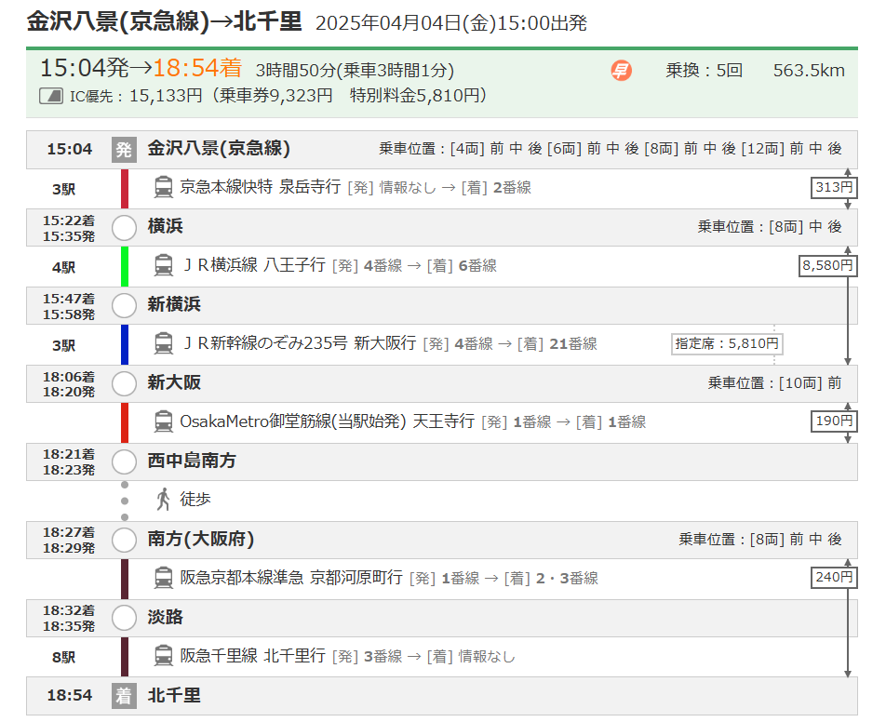
ここに、スクリーンショットを貼り付けて、印刷してください。 （※ 日付が入っているかどうか確認してください。）

出発日の日付で路線検索し、スクリーンショットを貼り付けてください。
◆スクリーンショットの取り方

②路線検索画面（途中）
Yahoo |  | https://transit.yahoo.co.jp/

ジョルダン |  | 乗換案内 - ジョルダン (jorudan.co.jp)

駅すぱあと |  | 経路検索|駅すぱあと for web (ekispert.net)

【途中】 | 路線検索画面を塗布

ここに、スクリーンショットを貼り付けて、印刷してください。 （※ 日付が入っているかどうか確認してください。）
帰着日の日付で路線検索し、スクリーンショットを貼り付けてください。
特急券は乗車日によって金額がかわりますので、往路と復路が同じ経路でも、必ず検索画面を添付してください。

③路線検索画面（復路）
Yahoo |  | https://transit.yahoo.co.jp/

ジョルダン |  | 乗換案内 - ジョルダン (jorudan.co.jp)

駅すぱあと |  | 経路検索|駅すぱあと for web (ekispert.net)

ここに、スクリーンショットを貼り付けて、印刷してください。 （※ 日付が入っているかどうか確認してください。）
【復路】 | 路線検索画面を塗布
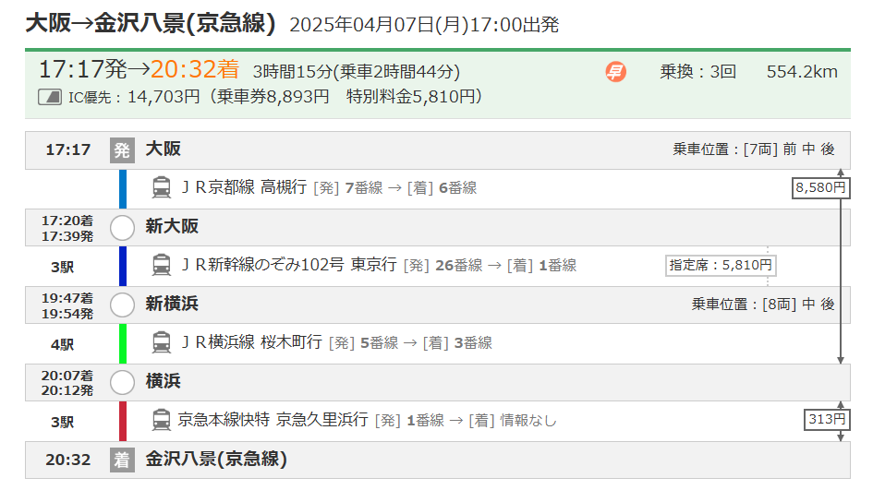

帰着日の日付で路線検索し、スクリーンショットを貼り付けてください。
特急券は乗車日によって金額がかわりますので、往路と復路が同じ経路でも、必ず検索画面を添付してください。

④バス定期区間_請求する場合
Yahoo |  | https://transit.yahoo.co.jp/

ジョルダン |  | 乗換案内 - ジョルダン (jorudan.co.jp)

駅すぱあと |  | 経路検索|駅すぱあと for web (ekispert.net)

ここに、スクリーンショットを貼り付けて、印刷してください。
【復路】 | 路線検索画面を塗布
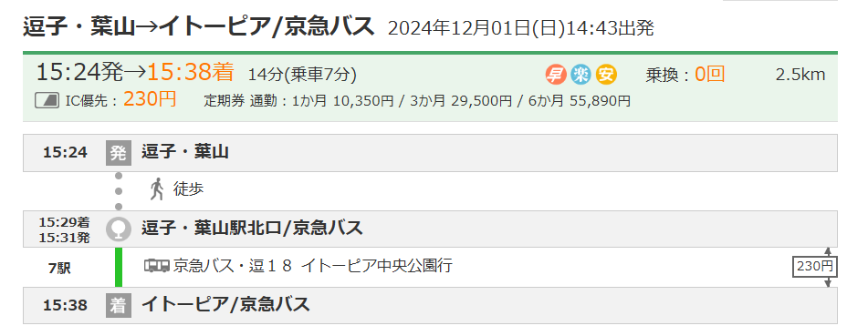

バスの路線検索画面のスクリーンショットを貼り付けてください。

